2021_06_data
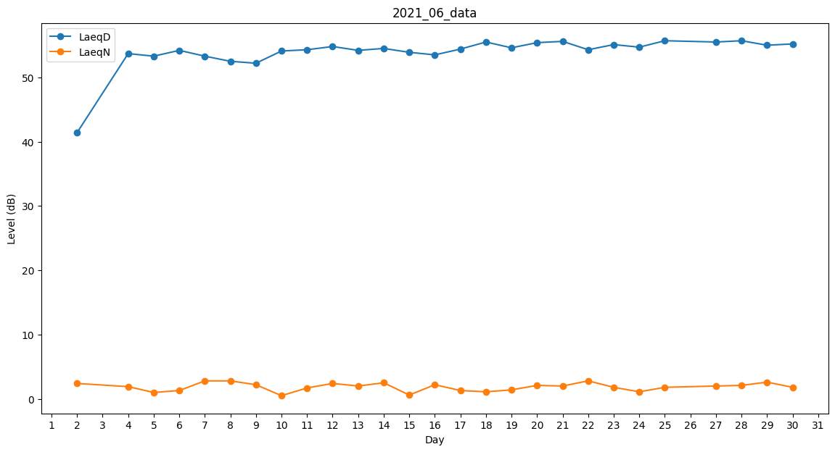
Day | LaeqD | LaeqN
1 | 0 | 0
2 | 41.4 | 2.4
3 | 52 | 0
4 | 53.7 | 1.9
5 | 53.3 | 1
6 | 54.2 | 1.3
7 | 53.3 | 2.8
8 | 52.5 | 2.8
9 | 52.2 | 2.2
10 | 54.1 | 0.5
11 | 54.3 | 1.7
12 | 54.8 | 2.4
13 | 54.2 | 2
14 | 54.5 | 2.5
15 | 53.9 | 0.6
16 | 53.5 | 2.2
17 | 54.4 | 1.3
18 | 55.5 | 1.1
19 | 54.6 | 1.4
20 | 55.4 | 2.1
21 | 55.6 | 2
22 | 54.3 | 2.8
23 | 55.1 | 1.8
24 | 54.7 | 1.1
25 | 55.7 | 1.8
26 | 55.8 | 0
27 | 55.5 | 2
28 | 55.7 | 2.1
29 | 55 | 2.6
30 | 55.2 | 1.8

